53 旅券申請件数（人口千人当たり）
 | 53 旅券申請件数（人口千人当たり）

 | 時点 2024(R6)年度（毎年） |  |  |  |  |  |  | 平 均 値 |  |  |  | 24.4
 | 単位 件，件 |  |  |  |  |  |  | 標準偏差 |  |  |  | 10.7
 | 市町村名 | 指標 | 順位 |  | #REF! | 申請件数 | 市町村名 | 指標 | 順位 |  | #REF! | 申請件数

 | 千葉県 | 33.4 |  | － |  | 202,963 | 八街市 | 17.3 |  | 34 |  | 1,084
 | 千葉市 | 36.8 |  | 8 |  | 34,757 | 印西市 | 40.9 |  | 5 |  | 4,435
 | 銚子市 | 16.4 |  | 37 |  | 840 | 白井市 | 32.3 |  | 14 |  | 1,951
 | 市川市 | 44.1 |  | 2 |  | 20,842 | 富里市 | 27.5 |  | 18 |  | 1,258
 | 船橋市 | 38.5 |  | 7 |  | 24,086 | 南房総市 | 11.1 |  | 54 |  | 372
 | 館山市 | 15.7 |  | 42 |  | 672 | 匝瑳市 | 14.3 |  | 47 |  | 465
 | 木更津市 | 25.0 |  | 21 |  | 3,334 | 香取市 | 16.0 |  | 40 |  | 1,085
 | 松戸市 | 34.6 |  | 12 |  | 16,505 | 山武市 | 16.7 |  | 35 |  | 760
 | 野田市 | 23.2 |  | 24 |  | 3,432 | いすみ市 | 17.6 |  | 33 |  | 599
 | 茂原市 | 18.8 |  | 30 |  | 1,581 | 大網白里市 | 22.6 |  | 26 |  | 1,057
 | 成田市 | 38.8 |  | 6 |  | 4,775 | 酒々井町 | 32.2 |  | 15 |  | 617
 | 佐倉市 | 32.0 |  | 16 |  | 5,247 | 栄町 | 24.1 |  | 23 |  | 461
 | 東金市 | 19.7 |  | 29 |  | 1,068 | 神崎町 | 25.2 |  | 20 |  | 137
 | 旭市 | 15.7 |  | 42 |  | 942 | 多古町 | 15.9 |  | 41 |  | 203
 | 習志野市 | 42.0 |  | 4 |  | 7,115 | 東庄町 | 16.5 |  | 36 |  | 201
 | 柏市 | 34.9 |  | 11 |  | 14,786 | 九十九里町 | 15.0 |  | 45 |  | 204
 | 勝浦市 | 14.7 |  | 46 |  | 220 | 芝山町 | 23.2 |  | 24 |  | 146
 | 市原市 | 22.5 |  | 27 |  | 5,832 | 横芝光町 | 16.4 |  | 37 |  | 351
 | 流山市 | 42.7 |  | 3 |  | 8,910 | 一宮町 | 35.5 |  | 9 |  | 428
 | 八千代市 | 35.4 |  | 10 |  | 7,016 | 睦沢町 | 14.0 |  | 48 |  | 91
 | 我孫子市 | 32.4 |  | 13 |  | 4,135 | 長生村 | 18.5 |  | 32 |  | 243
 | 鴨川市 | 20.3 |  | 28 |  | 595 | 白子町 | 13.3 |  | 50 |  | 135
 | 鎌ケ谷市 | 29.0 |  | 17 |  | 3,114 | 長柄町 | 16.4 |  | 37 |  | 100
 | 君津市 | 18.7 |  | 31 |  | 1,463 | 長南町 | 13.2 |  | 51 |  | 92
 | 富津市 | 13.9 |  | 49 |  | 549 | 大多喜町 | 13.2 |  | 51 |  | 104
 | 浦安市 | 62.5 |  | 1 |  | 10,382 | 御宿町 | 15.7 |  | 42 |  | 107
 | 四街道市 | 26.1 |  | 19 |  | 2,413 | 鋸南町 | 13.1 |  | 53 |  | 86
 | 袖ケ浦市 | 24.4 |  | 22 |  | 1,580

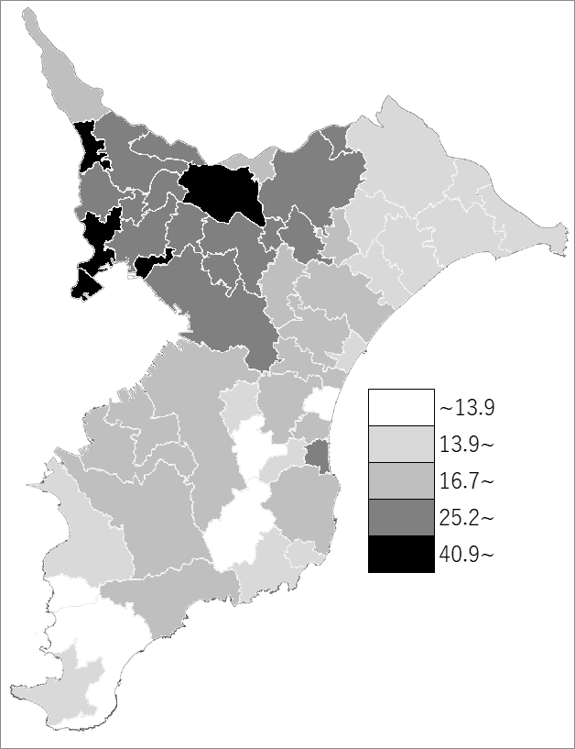
 | 千葉県の推移
 | 申請件数（右軸） | 指標
令和2年度 | 32584 | 5.3
令和3年度 | 33249 | 5.4
令和4年度 | 103743 | 16.9
令和5年度 | 205819 | 33.7
令和6年度 | 202963 | 33.4

《備 考》 ・資料出所 旅券事務所「千葉県旅券事業概要」 ・算出方法 申請件数÷住民基本台帳人口(R7.1.1)

